BOSE MOC FY27
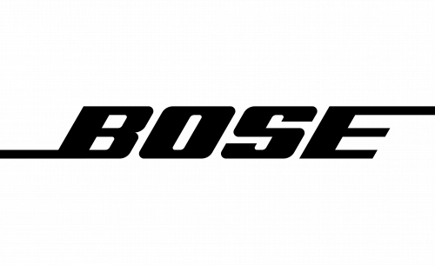

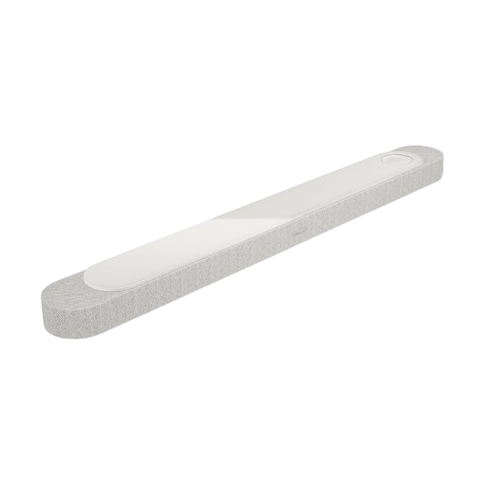
 |  | BOSE CE - ponuka produktov
 |  | Maloobchodný cenník platný od 13.8.2026
 |  |  |  |  |  | MOC bez DPH

Model |  | Popis | Farba | obj. kód | MOC s DPH

 |  | BOSE SMART Soundbar systémy

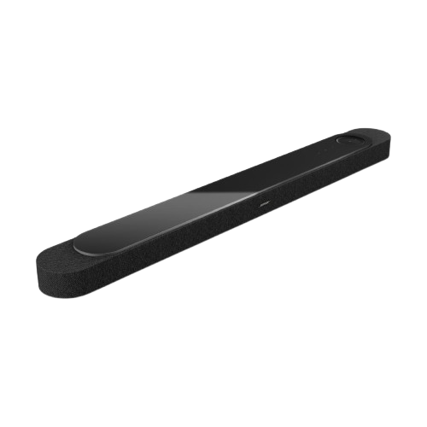
NEW
Lifestyle Ultra Soundbar |  | Nový Bose Lifestyle Ultra Soundbar s Dolby Atmos® a skutočne priestorovým zvukom True Spatial technology , technológia CustomTune kalibrácie zvuku podľa miestnosti, Speech clarity pre zvýraznenie dialógov, HDMI eARC pripojenie, Wi-Fi, Bluetooth, Apple AirPlay 2, Google Cast, Spotify Connect, Bose Music APP, Zabudovaný Amazon Alexa a podpora Google Assistant, multiroom a streaming hudby, jednoduché ovládanie cez aplikáciu alebo hlas. Možnosť rozšírenia o bezdrôtový subwoofer Lifestyle Ultra Subwoofer a zadné reproduktory Lifestyle Ultra Speakers pre plnohodnotné domáce kino. Prémiové materiály, horná povrchová úprava – tvrdené sklo a textília. | čierna | B 892930-2100 | 999.00 € | 812.20 €
 |  |  | biela | B 892930-2200 | 999.00 € | 812.20 €
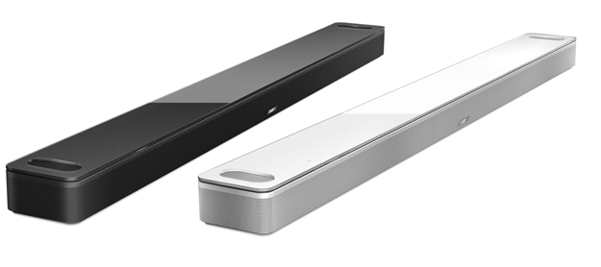 Smart ULTRA Soundbar |  | Bose Soundbar s Dolby Atmos s vylepšeným zvukom a dialógmi, PhaseGuide technologia, Prémiové materiály, ADAPTiQ® kalibrácia,1x HDMI výstup, audio vstup ( optical, analog ), 4k ready, CEC, eARC, Streamovanie hudby pomocou Bose Music APP, internetové rádia, Deezer, Spotify® a iHeartRadio®, Bluetooth, LAN, Wi-Fi, VPA assistant ready. Možnosť doplniť o bezdrôtový subwoofer Bass Module 700/500 a bezdrôtové zadné reproduktory Bose Surround Speaker. Horná povrchová úprava - tvrdené sklo. | čierna | B 882963-2100 | 999.00 € | 812.20 €
 |  |  | biela | B 882963-2200 | 999.00 € | 812.20 €
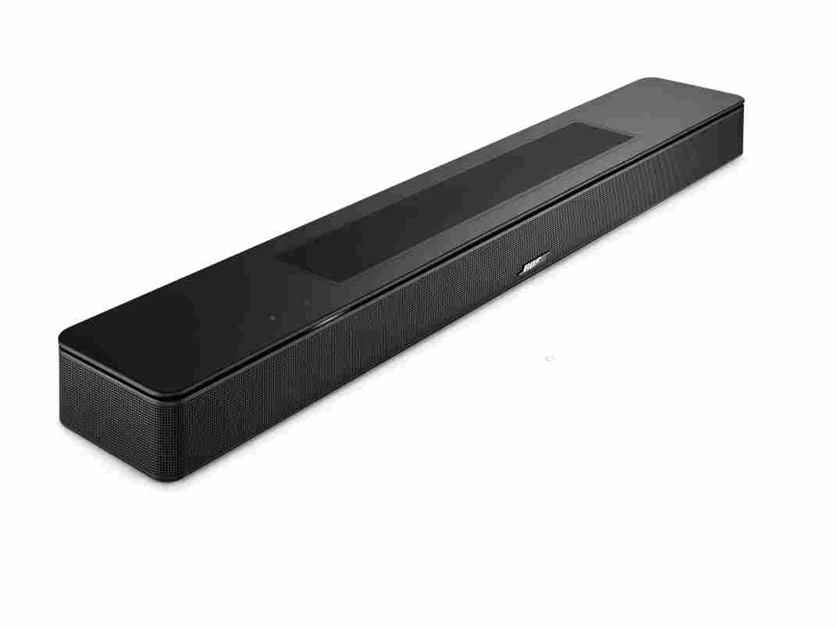 BOSE Smart Soundbar - Black |  | Nový kompaktný Smart Soundbar s podporou Dolby Atmos,AI Dialogue mode, DO, ADAPTiQ® kalibrácia, 1xHDMI s ARC , audio vstup ( optical ) 4k ready, CEC, ARC, Streamovanie hudby pomocou Bose Music APP, internetové rádia, Deezer, Spotify® a iHeartRadio®, Wi-Fi®, Bluetooth®, Apple AirPlay 2, Spotify® Connect and Chromecast, LAN, Wi-Fi, VPA assistant ready, Možnosť doplnenia o bezdrôtový subwoofer Bass Module 700/500 a bezdrôtové zadné reproduktory Bose Surround Speaker/ Bose Surround Speakers 700. | čierna | B 892079-2100 | 549.00 € | 446.34 €
TV Speaker |  | Nový Bose TV Speaker vylepšuje náš najpredávanejší systém Solo 5. Je výrazne hlasnejší, má jasnejšie dialógy a celkovo zlepšuje akustický výkon. Pridáva tiež pripojenie HDMI-CEC tak, aby bolo kompatibilné s dnešným A/V zariadením a súčasným diaľkovým ovládaním televízora.Soundbar Bose TV Speaker má elegantnejší dizajn s nižším profilom, ktorý bráni zablokovaniu spodného okraja televízora. Podporuje bluetooth. Cez diaľkové ovládanie je možné zvýraniť basy, alebo aktivovať "dialóg mód", ktorý zvýraní hovorené slovo. Je kompatibilný s basovými modulmi Bose Bass Module 500 a 700. | čierna | B 838309-2100 | 299.00 € | 243.09 €
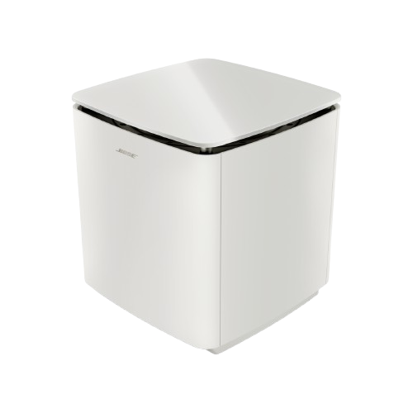 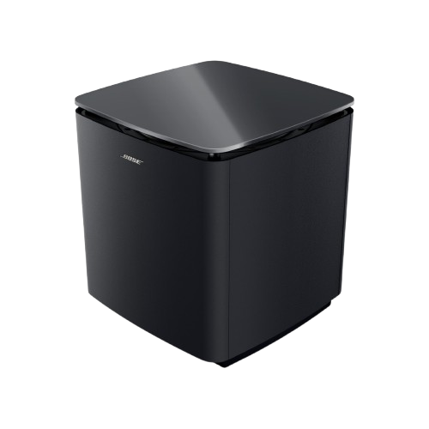 Lifestyle Ultra Subwoofer |  | Výkonný, elegantný wireless basový modul, určený pre rozšírenie a umocnenie basov systému Lifestyle Collection, možnosť i kábloveho pripojenia cez 3,5mm Jack. Rozmery 29.5 x 29.5 x 32.5 cm, Váha 15,3 kg. Horná povrchová úprava - tvrdené sklo. | čierne | B 893955-2100 | 899.00 € | 730.89 €
NEW
NEW
NEW
 |  |  | biele | B 893955-2200 | 899.00 € | 730.89 €
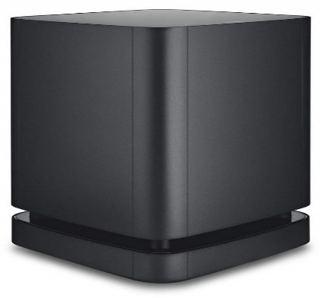 Bass Module 500 |  | Výkonný, elegantný wireless basový modul, určený pre rozšírenie a umocnenie basov systému SoundTouch® 300, možnosť i kábloveho pripojenia cez 3,5mm Jack. Rozmery 25.4 x 24,1 x 25,4 cm, Váha 5 kg. Horná povrchová úprava - tvrdený plast | čierna | B 796145-2100 | 499.00 € | 405.69 €

 |  | BOSE Zónový zosilňovač - streamer

Home Speaker 500 |  |  |  |  |  | 0
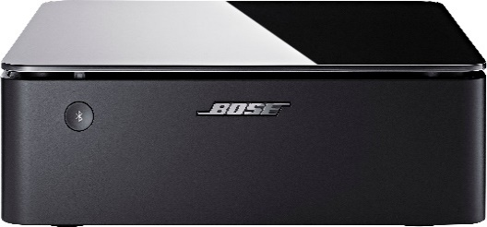 Music Amplifier |  | Zónový zosilňovač-streamer s výkonom 4x125 W ovládanie cez Bose Music APP, Wi-Fi a Bluetooth 4.2, Apple Airplay 2, Chromcast built-in, Spotify Connect/ Vstupy: digital optical, Ethernet, RCA/ Výstupy: Ethernet, RCA, speakers out 1 pair 4 Ohm , speakers out 2 pairs 8 Ohm, subwoofer out/ v balení inštalacná lišta/ rozmery: 7,3 cm x 21 cm x 21 cm (d x š x h), 2,5 kg. | čierne | B 867236-2100 | 829.00 € | 673.98 €

 |  | BOSE SMART Reproduktor

Home Speaker 500

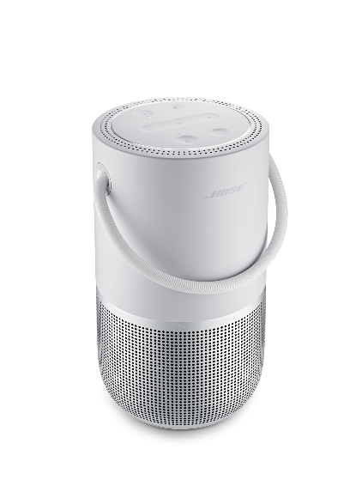
NEW
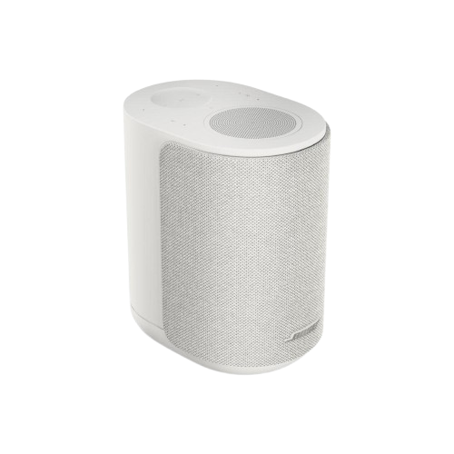 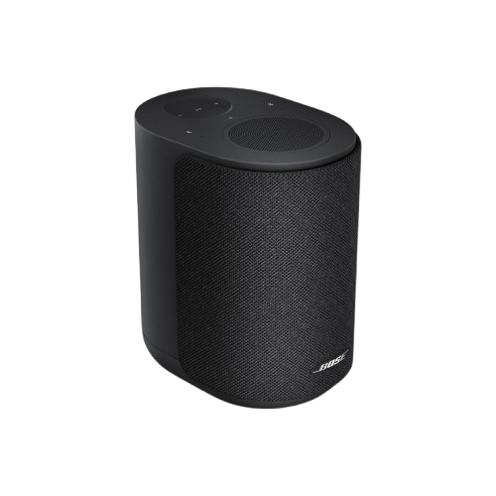 Lifestyle Ultra Speaker |  | Prémiový prenosný SMART reproduktor, bohatý a čistý zvuk pri vysokej i nízkej úrovni hlasitosti, CleanBass technológia, Hlasový asistent Amazon ALEXA a Google Assistant, ovládanie dotykom, hlasom a cez Bose Music APP, Wi-Fi a Bluetooth pripojenie, podpora Air Play 2, Google Cast. Možnosť použiť samostatne, dva ako stereo systém alebo ako zadné efektové reproduktory domáceho kina Bose Lifestyle collection. 3,5mm Line in, Bluetooth, Airplay 2, Google cast, Spotify connect, Wifi, rozmery: 16,7x12x18,5cm 1,6kg | čierny | B 894001-2100 | 349.00 € | 283.74 €
 |  |  | biely | B 894001-2200 | 349.00 € | 283.74 €
Home Speaker Portable |  | Prémiový prenosný SMART reproduktor s ohromujúcim priestorovým 360 stupňovým zvukom, bohatý a čistý zvuk pri vysokej i nízkej úrovni hlasitosti, Hlasový asistent Amazon ALEXA a Google Assistant, ovládanie dotykom, hlasom a cez Bose Music APP, Wi-Fi a Bluetooth pripojenie, elegantné telo z jedného kusu elexovaného hliníka, podpora Air Play 2, rozmery: 19,1 x 11,9 x 10,3 (d x š x h), 1 kg. | strieborný | B 829393-2300 | 419.00 € | 340.65 €

 |  | BOSE Stereo reproduktory

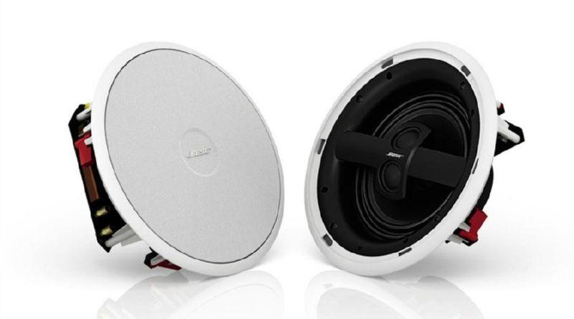 Model 791 II |  | Pár reproduktorov zabudovateľných do steny alebo podhľadu so širokým rozložením zvuku, dodávané s hranatou mriežkou, 17,8 cm Woofer, 2 x 2,5 cm tweeter, patentovaná funkcia Stereo Everywhere, hĺbka 9,90 cm. | biela | B 742897-0200 | 699.00 € | 568.29 €
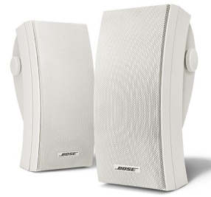 Model 251® |  | Pár reproduktorov do extrémnych teplotných a poveternostných podmienok, basová ozvučnica s viacerými komorami, široké a rovnomerné rozloženie zvuku, súčasťou sú držiaky. | biela | B 024644 | 599.00 € | 486.99 €

 |  | BOSE SoundLink Bluetooth Reproduktory

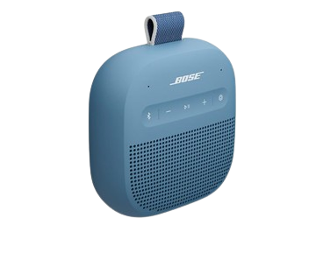 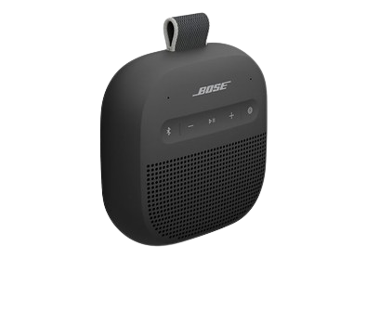 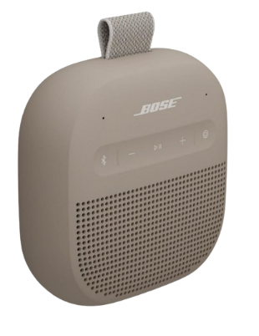 SoundLink® MICRO 2nd Gen |  | Prenosný OUTDOOR Bluetooth® reproduktor, prehrávanie hudby cez Bluetooth® 5.4 s dosahom do 10m, malý reproduktor s prekvapivo silným výkonom a bohatým basom, nabíjateľná Lítium-ión batéria, až 12 hodín prehrávania, SimpleSync, odolná silikónová konštrukcia, krytie IP67 -odolný voči vode a prachu, možnosť synchronizovať dva rôzne modely Soundlink do PARTY Módu alebo dva rovnaké modely do STEREO módu, Bose Connect App, USB-C port nabíjanie, Rozmery / hmotnosť: približne 4,3 × 10,4 × 10,4 cm a hmotnosť ≈ 0,33 kg | čierna | B 895098-0100 | 129.00 € | 104.88 €
 |  |  | modrá - dusk blue | B 895098-0200 | 129.00 € | 104.88 €
 |  |  | sandstone | B 895098-0300 | 129.00 € | 104.88 €
SoundLink® FLEX II |  | Prenosný vodeodolný Bluetooth® reproduktor, prehrávanie hudby cez Bluetooth 5.3, patentované spracovanie signálu, nabíjateľná Lítium-ión batéria, až 12 hodín prehrávania, v pamäti 8 naposledy použitých zariadení, odolná silikónová konštrukcia voči prachu a pádom, krytie IP67 pre odolnosť ponorení do vody, možnosť synchronizovať dva kusy PARTY Mód alebo STEREO mód, Bose Connect App, USB-C nabíjanie. Vďaka technológii PositionIQ sa automaticky prispôsobí tomu, ako je orientovaný, aby optimalizoval zvuk. Multipoint pripojenie kj viacerým zariadeniam, Snapdragon Sound, vstavaný mikrofón pre telefonické hovory, google fast pair, PositionIQ, Rozmery / hmotnosť: 9cm x 20,1 cm x 5,2 cm (VxŠxH) 0,59 kg | čierna | B 887612-0100 | 179.00 € | 145.53 €
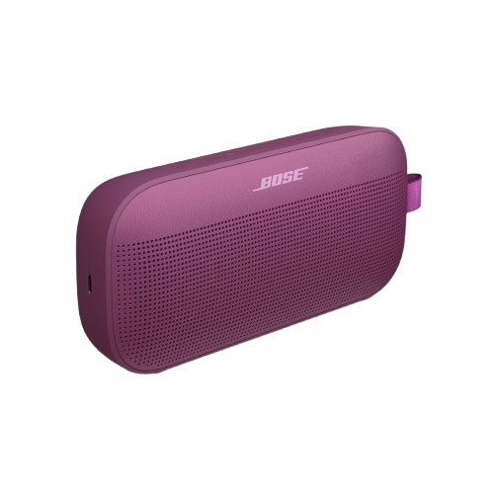
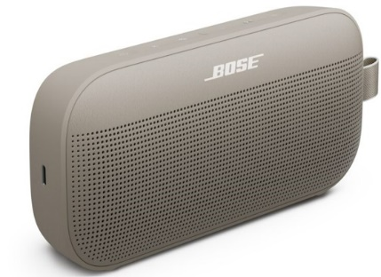 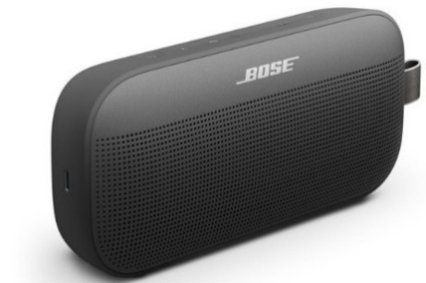 |  |  | modrá - dusk blue | B 887612-0200 | 179.00 € | 145.53 €
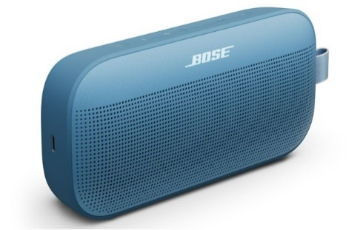 |  |  | sandstone | B 887612-0300 | 179.00 € | 145.53 €
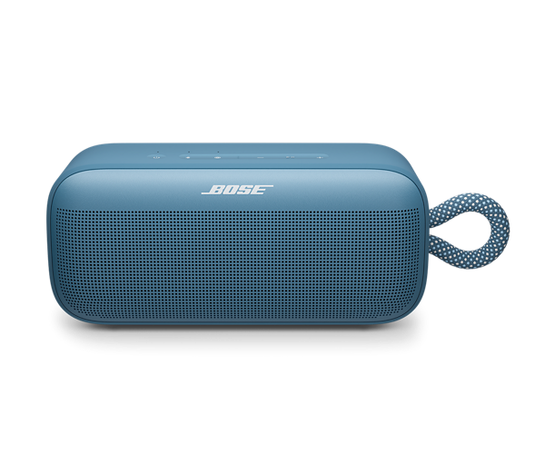
NEW
 |  |  | rosewood maueve | B 887612-0160 | 179.00 € | 145.53 €
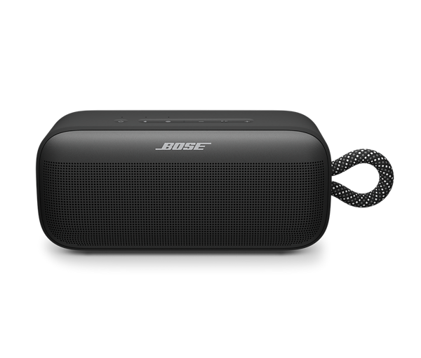
SoundLink® PLUS |  | Prenosný vodeodolný Bluetooth® reproduktor, prehrávanie hudby cez Bluetooth 5.4 s aptX Adaptive, patentované spracovanie akustiky (subwoofer + tweeter + 4 pasívne radiátory), nabíjateľná Lítium‑ión batéria – až 20 hodín prehrávania, pamäť 8 naposledy použitých zariadení, odolná silikónovo‑oceľová konštrukcia voči prachu a pádom, krytie IP67 pre odolnosť pri ponore a plávaní, synchronizácia dvoch kusov v PARTY móde alebo STEREO móde, Bose Connect App s EQ a aktualizáciami, USB‑C nabíjanie, multipoint pripojenie viacerých zariadení, vstavaný mikrofón pre volania, Google Fast Pair, rozmery ~231×99×86 mm, hmotnosť 1,45 kg. | čierna | B 894040-0100 | 279.00 € | 226.83 €
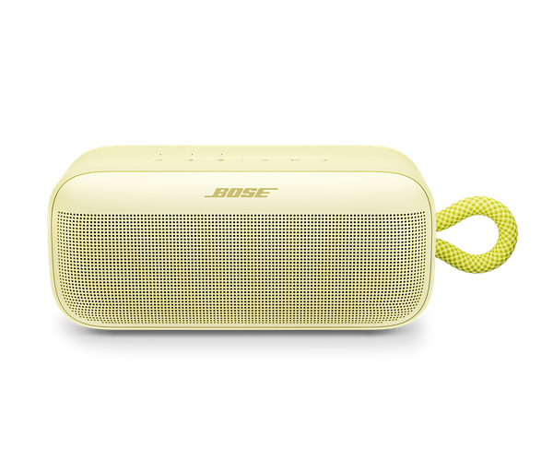
 |  |  | modrá - dusk blue | B 894040-0200 | 279.00 € | 226.83 €
 |  |  | Citrus Yellow | B 894040-0300 | 279.00 € | 226.83 €
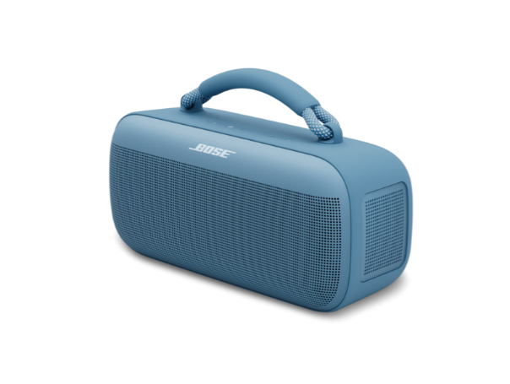 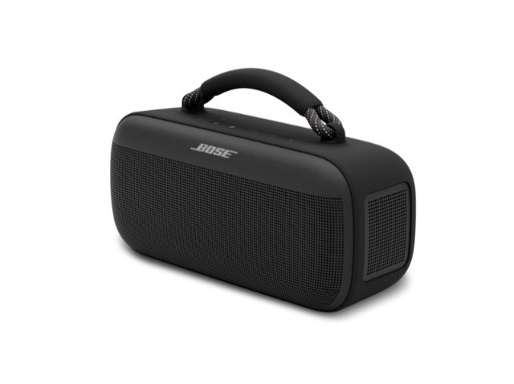 SoundLink® MAX |  | Prenosný vodeodolný Bluetooth® reproduktor, prehrávanie hudby cez Bluetooth® 5.3 dosah do 10m, patentované spracovanie akustiky (hlboký bas, silný stereo výkon), nabíjateľná Lítium-ión batéria, až 20 hodín prehrávania, odolná silikónová konštrukcia voči prachu a pádom, krytie IP67 pre odolnosť pri ponorení do vody, Bose Connect App, USB-C vstup/výstup a AUX vstup, možnosť nabíjania smartfónu priamo z reproduktora, synchronizácia dvoch modelov Soundlink v PARTY móde alebo dvoch identických modelov v STEREO móde, multipoint pripojenie viacerých zariadení, SimpleSync pre spárovanie s ďalšími Bose zariadeniami, rozmery ~120×265×105 mm, hmotnosť 2,13 kg. | čierna | B 883848-0010 | 399.00 € | 324.39 €
 |  |  | modrá - dusk blue | B 883848-0020 | 399.00 € | 324.39 €
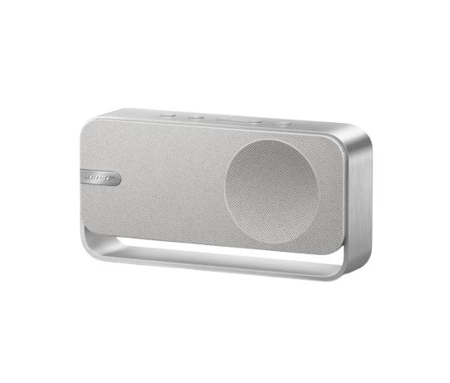
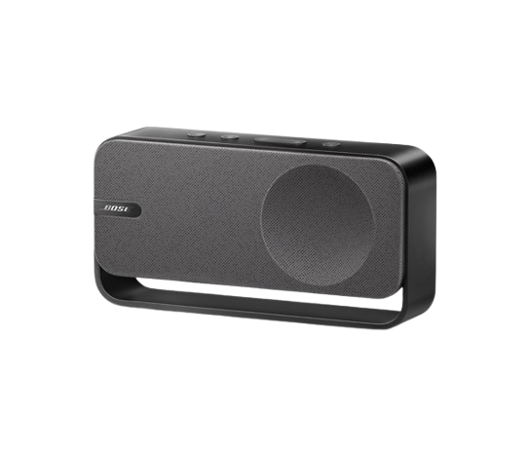
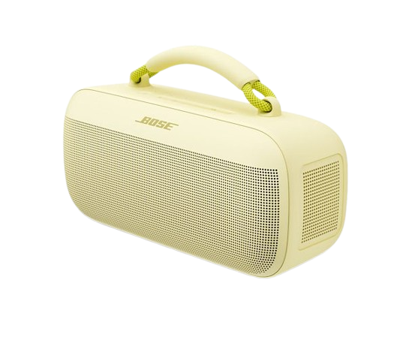 |  |  | Citrus Yellow | B883848-0400 | 399.00 € | 324.39 €
SoundLink® HOME |  | Prenosný dizajnový reproduktor do domácnosti, prehrávanie hudby cez Bluetooth® 5.3, prémiový zvuk s čistými výškami a basmi, nabíjateľná Lítium-ión batéria – až 9 hodín prehrávania, USB-C vstup pre audio aj napájanie, vstavaný mikrofón pre telefonovanie alebo hlasového asistenta, možnosť spárovania dvoch kusov v STEREO móde, kvalitné materiály vrátane eloxovaného hliníka a textilnej mriežky, rozmery: 21,6×11,2×5,8 cm, hmotnosť 0,9 kg | light silver | B 892399-0010 | 229.00 € | 186.18 €
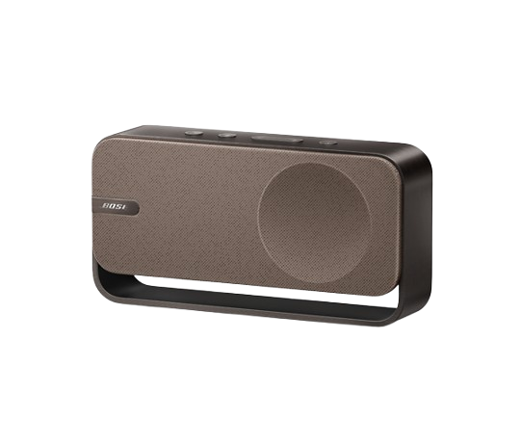
 |  |  | cool grey | B 892399-0020 | 229.00 € | 186.18 €
 |  |  | warm wood | B 892399-0030 | 229.00 € | 186.18 €

 |  | BOSE SoundLink príslušenstvo

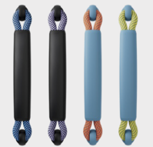 SoundLink® MAX |  | Bose farebná rukoväť pre Soundlink Max | Black/Carbon Blue | B 888926-0010 | 29.99 € | 24.38 €
 |  | Bose farebná rukoväť pre Soundlink Max | Black/Chilled Lilac | B 888926-0020 | 29.99 € | 24.38 €
 |  | Bose farebná rukoväť pre Soundlink Max | Blue Dusk/Apricot | B 888926-0030 | 29.99 € | 24.38 €
 |  | Bose farebná rukoväť pre Soundlink Max | Blue Dusk/Hyper Citron | B 888926-0040 | 29.99 € | 24.38 €
 |  | Bose farebný popruh cez rameno pre Soundlink Max | Black | B 884104-0010 | 54.99 € | 44.71 €
 |  | Bose farebný popruh cez rameno pre Soundlink Max | Blue Dusk | B 884104-0020 | 54.99 € | 44.71 €

 |  | BOSE Aktívne Slúchadlá

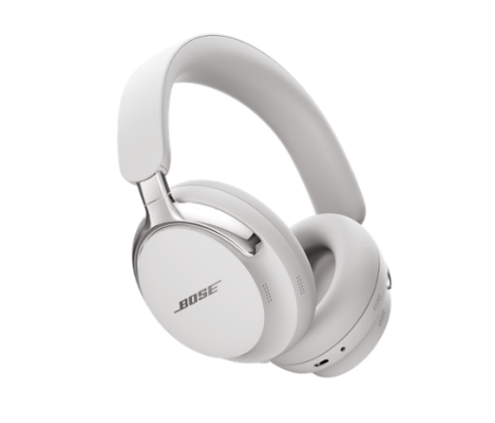 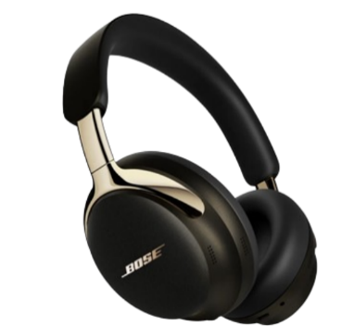 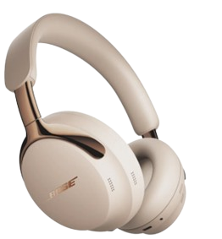 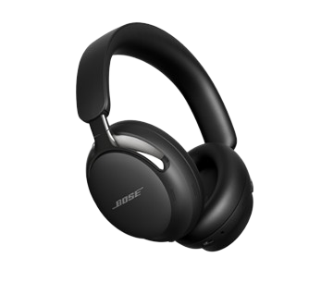 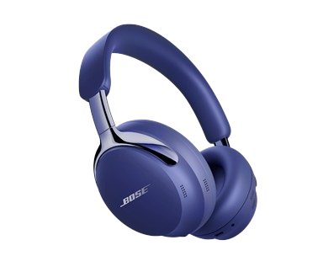 QuietComfort ULTRA Headphones 2nd Gen |  | Nové bezdrôtové slúchadlá s aktívnym potlačením okolitého hluku (ANC), Bluetooth 5.4, Spatialized / Immersive Audio s novým Cinema mód, Active EQ , CustomTune, unikátny mikrofónový systém pre čisté telefonovanie a redukciu hluku pozadia ( ActiveSense), dotykové ovládanie, detekcia nasadenia, detekcie odloženia, USB-C audio výstup pre bezstratový digitálny prenos, 30 hodín posluchu pri zapnutom ANC, multipoint, aptX Adaptive (Snapdragon Sound), Google Fast Pair a Spotify Tap , prémiové materiály pre komfortné celodenné nosenie, odolnosť pri prenose, hmotnosť 250 g. Bose Music APP pre Apple a Android, odolné prenosné púzdro. | čierne | B 890101-0100 | 449.00 € | 365.04 €
 |  |  | biele | B 890101-0200 | 449.00 € | 365.04 €
 |  |  | Midnight violet | B 890101-0300 | 449.00 € | 365.04 €
 |  |  | Desert gold | B 890101-0400 | 449.00 € | 365.04 €
 |  |  | driftwood sand | B 890101-0500 | 449.00 € | 365.04 €
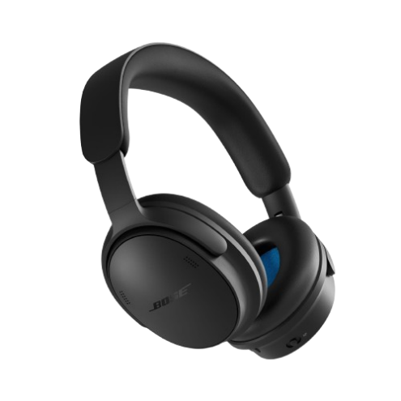
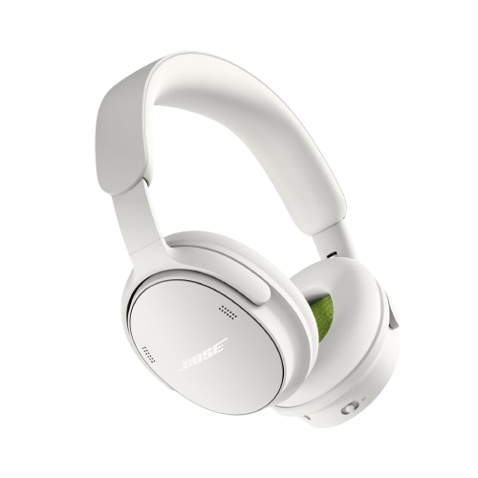
QuietComfort Headphones 2nd Gen |  | Nové bezdrôtové slúchadlá s aktívnym potlačením okolitého hluku (ANC), Bluetooth 5.4, Bose TrueSpatial Technology pre priestorový zvuk a Immersive Audio, nový Cinema mode, Active EQ, aktualizovaná technológioa ActiveSense pre adaptívnu redukciu hluku v Aware režime, vylepšený systém šiestich mikrofónov pre čistejšie telefonovanie a redukciu okolitého hluku, ovládanie pomocou tlačidiel, multipoint pre súčasné pripojenie dvoch zariadení, USB-C audio pre bezstratový digitálny prenos až 24-bit/48 kHz, až 24 hodín posluchu, rýchle nabíjanie 15 minút = až 2,5 hodiny prehrávania, prémiový prepracovaný dizajn s pohodlnými náušníkmi pre celodenné nosenie, hmotnosť približne 227 g. Bose App pre Apple a Android, 3,5 mm audio pripojenie, USB-C kábel a odolné prenosné púzdro. | čierne | B 895491-0100 | 349.00 € | 283.74 €
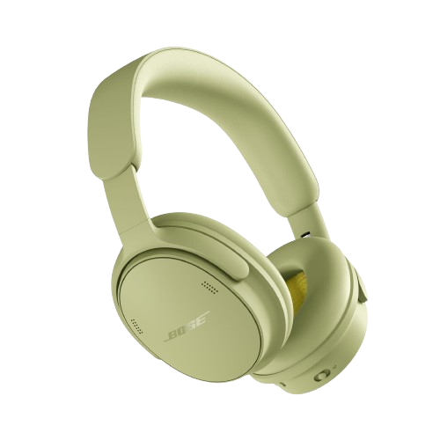
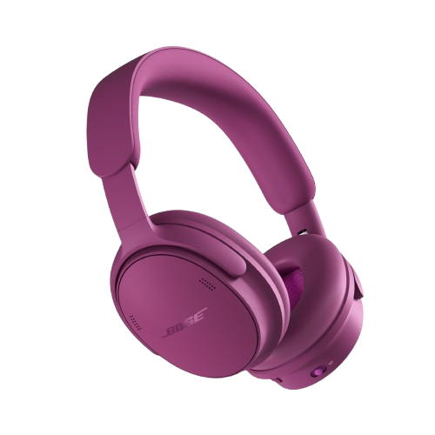
 |  |  | biele - white smoke | B 895491-0200 | 349.00 € | 283.74 €
 |  |  | Eucalyptus Green | B 895491-0200 | 349.00 € | 283.74 €
NEW
 |  |  | Rosewood Mauve | B 895491-0500 | 349.00 € | 283.74 €
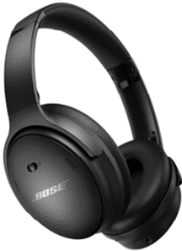 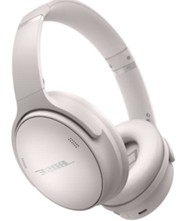 QuietComfort Headphones |  | Nové bezdrôtová slúchadlá s aktívnym potlačením okolitého hluku, Bluetooth 5,1, Wind protection pre čisté hovory, Volume-optimized Active EQ, USB-C nabíjanie, až 24 hodin posluchu, aplikácia Bose Music APP pre Apple a Android, prémiové materiály pre komfortné celodenné nosenie, odolné prenosné púzdro. | čierne | B 884367-0100 | 239.00 € | 194.31 €
 |  |  | biele | B 884367-0200 | 239.00 € | 194.31 €
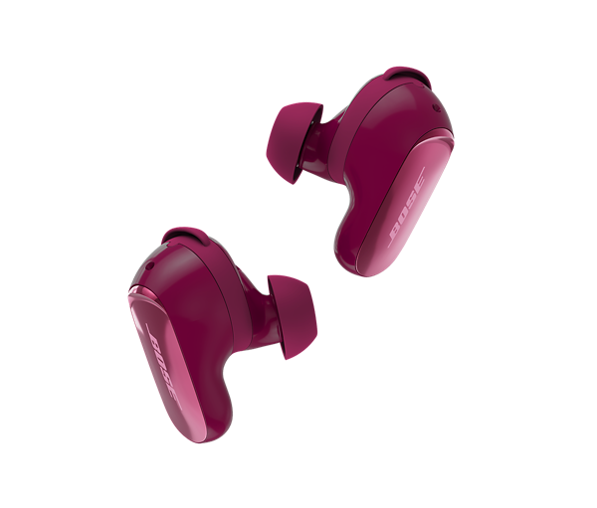 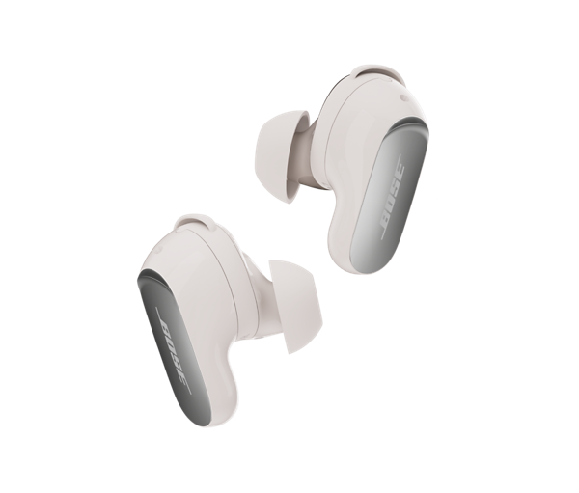 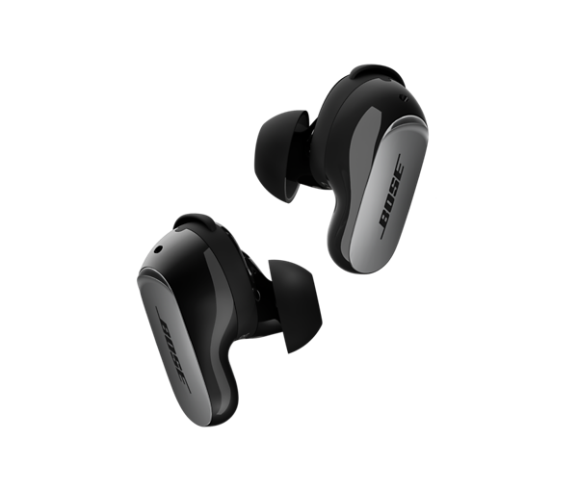 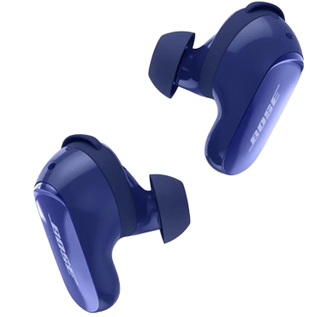 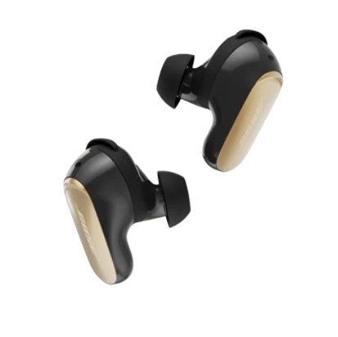 QuietComfort ULTRA Earbuds (2. Gen) |  | Premiové bezdrôtové InEar slúchadlá s potlačením okolitého hluku, technológia CustomTune pre individuálne nastavenie a prizpôsobenie sa užívateľovi a jeho uchu, plynulé adaptívne ANC 2. generácie, spatialized Immersive Audio pre prietorový zvuk, dotykové ovládanie vrátane vypnutia dotykov), režimy Quiet/Aware/ Immersion. Odolnosť voči potu a vode IPX4, výdrž batérie až 6 hodín + 18h v nabíjacom boxe, Bluetooth 5.3 s multipoint, aptX Adaptive, Snapdragon Sound, Google Fast Pair, bezdrôtové aj USB‑C nabíjanie, AI‑zvuk pre telefonické hovory, Aplikácia Bose Music. | čierne | B 896637-0010 | 299.00 € | 243.09 €
 |  |  | biele - white smoke | B 896637-0020 | 299.00 € | 243.09 €
 |  |  | Deep Plum | B 896637-0030 | 299.00 € | 243.09 €
 |  |  | Desert Gold | B 896637-0040 | 299.00 € | 243.09 €
 |  |  | Midnight Violet | B 896637-0050 | 299.00 € | 243.09 €
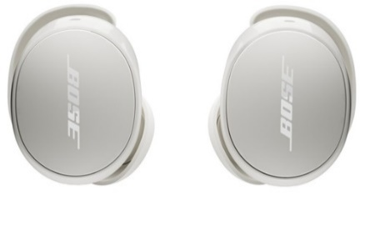 QuietComfort Earbuds |  | Bezdrôtové slúchadlá do uší s Active Noise Cancelling, pohodlné a stabilné, 9 hodín prevádzky + 18 hodín v dobíjacom puzdre, BT 5.3 s multipointom (pripojené k dvom zariadeniam súčasne), dotykové ovládanie, bezdrôtové nabíjanie, priestorový zvuk, odolné voči vode a potu, IPX4, Bose APP | čierne | B 888507-0100 | 199.00 € | 161.79 €
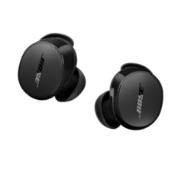
 | 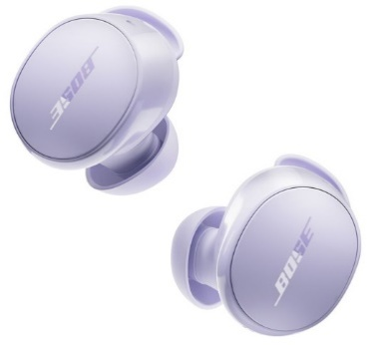 |  | biele - white smoke | B 888507-0200 | 199.00 € | 161.79 €
 |  |  | Chilled Lilac | B 888507-0300 | 199.00 € | 161.79 €
  ULTRA Open Earbuds |  | Nové otvorené slúchadlá, dlhodobé komfortné nosenie (váha 145g), výdrž batérie 7,5 hod (plus 19 extra cez dobíjacie púzdro), 48 hod standby, Auto Volume, IPX4, SympleSync, Immersive Audio, Snapdragon Sound, Bluetooth 5.3, Bose Music APP, Google fast pair Aplikácia, Ovládanie cez tlačilo na slúchadle. Počúvajte všetko, čo je okolo vás, a vychutnajte si bohatý, súkromný zvuk. | čierne | B 881046-0010 | 349.00 € | 283.74 €
 |  |  | biele | B 881046-0020 | 349.00 € | 283.74 €

 |  | BOSE Home príslušenstvo

048780
 Lifestyle Floor Stand |  | Nový univerzálny držiak na podlahu pre Lifestyle Ultra Speaker | čierna biela | B 897829-0010 B 897829-0020 | 159.00 € | 129.27 €
Lifestyle Ultra Speaker Wall Bracket |  | Nový univerzálny držiak na stenu pre Lifestyle Ultra Speaker | čierna biela | B 897827-0010 B 897827-0020 | 89.00 € | 72.36 €
SoundBar Wall Bracket |  | Univerzálny držiak na stenu pre Soundbary 300/500/700/900/Smart Ultra Soundbar/ Smart Soundbar/ Tv Speaker/Lifestyle Ultra Soundbar | čierna biela | B 802171-0010 B 802171-0020 | 39.00 € | 31.71 €
UB 20 II |  | Univerzálny držiak Serie II na stenu alebo strop pre všetky reproduktory Surround Speakers + doplnené o adaptér. | čierna biela | B 722141‐0010 B 722141‐0020 | 36.00 € | 29.27 €
UTS 20 II |  | Stolový statív Serie II na stenu alebo strop pre všetky reproduktory Surround Speakers + doplnené o WB 50 Slide connect. | čierna biela | B 722140‐0010 B 722140‐0020 | 37.00 € | 30.08 €

 |  | BOSE Home príslušenstvo

 OmniJewel Table Stand |  | Držiak regálový pre reproduktor OmniJewel® k reproduktorom Surround Speaker 700. | čierna biela | B 764522-0010 B 764522-0020 | 80.00 € | 65.04 €
  OmniJewel Satellite Wall Bracket |  | Držiak na stenu pre reproduktory OmniJewel® k reproduktorom Surround Speaker 700, cena za pár. | čierna biela | B 752341-0010 B 752341-0020 | 50.00 € | 40.65 €
 OmniJewel Center Chanel Wall Bracket |  | Držiak na stenu pre centrálny reproduktor OmniJewel® k reproduktorom Surround Speaker 700. | čierna biela | B 757658-0010 B 757658-0020 | 33.00 € | 26.83 €

 |  | BOSE Headphones príslušenstvo

048780
048780
ULTRA Open Earbuds Charging Case |  | Náhradné dobíjacie púzdro pre Bose ULTRA Open Earbuds | čierna biela | B 882556-0010 B 882556-0020 | 99.00 € | 80.49 €
 QuietComfort ULTRA Earbuds Charging Case |  | Náhradné dobíjacie púzdro pre Bose QuietComfort ULTRA Earbuds II | čierna biela | B 882827-0010 B 882827-0020 | 99.00 € | 80.49 €
 QuietComfort ULTRA Carry Case |  | Náhradné cestovné púzdro pre slúchadlá QuietComfort Ultra s príslušenstvom. | čierna biela | B 880416-0140 B 880416-0150 | 30.00 € | 24.39 €

 | Stiahnite si aplikáciu Bose Music, pre správu spárovaných zariadení s možnosťou personalizácie, prístupu k novým funkciám, ako sú:
 | - ovládanie hlasitosti a údaje o stave batérie
 | - nastavenie ekvalizéra v podporvaných produktoch
 | - Software update > opravy chýb a vylepšenia
 | - nastavenie úrovne noise cancellingu
 | - Immersive Audio a iné

 | Od 1. Júna 2017 je na Slovensku zavedená špeciálne vytvorená sieť predajných miest ktoré zaisťujú kvalifikovaný predaj vybraných výrobkov BOSE HiFi s patričným servisom a podporou. Pre našich zákazníkov ponúkame sieť maloobchodných predajní s označením Autorizovaný BOSE Partner, ktorá je súčasťou celoeurópskej siete autorizovaných predajcov, zameraných na poskytovanie vysokej kvality a úrovne predaja náročnej techniky BOSE a poporu pri navrhovaní Audio vizuálnej techniky na mieru s ponukou primeraných služieb pre klientov.

Tento cenník nahrádza všetky predchádzajúce cenníky vydané firmou BaSys SK. Všetky ceny sú uvedené v EUR.
BaSys SK si vyhradzuje právo zmeny cien bez predchádzajúceho upozornenia. Chyby vyhradené. Produkty uvedené v tomto cenníku nemusia byť v danej chvíli dostupné.

Výhradné zastúpenie pre SR
BaSys SK s.r.o., Stará Vajnorská 37/C, 831 04 Bratislava, Infolinka: +421 918 674 450
e-mail: objednavky@basys.sk, www.basys.sk

Autorizovaný BOSE predajcovia
Svojho najbližšieho špecializovaného predajcu produktov BOSE s označením BOSE Partner 2020 najdete na www.basys.sk
V špecializovaných predajniach BOSE Partner 2020 v SR dostanete kvalitnú prezentáciu produktov a prvotriedny zákaznícky servis.

Autorizovaný záručný a pozáručný servis a ZBERNÉ MIESTO
SPStronics s.r.o., Trenčianska 57, 825 10 Bratislava, tel.: 02/55 64 99 64, 0948 328 688, email: servis@spstronics.com
Otváracie hod. Ut - Štvr 10.00-13.00, 14.00-17.00 hod

Záručná doba na aktívne výrobky BOSE® je 25 mesiacov.

